于
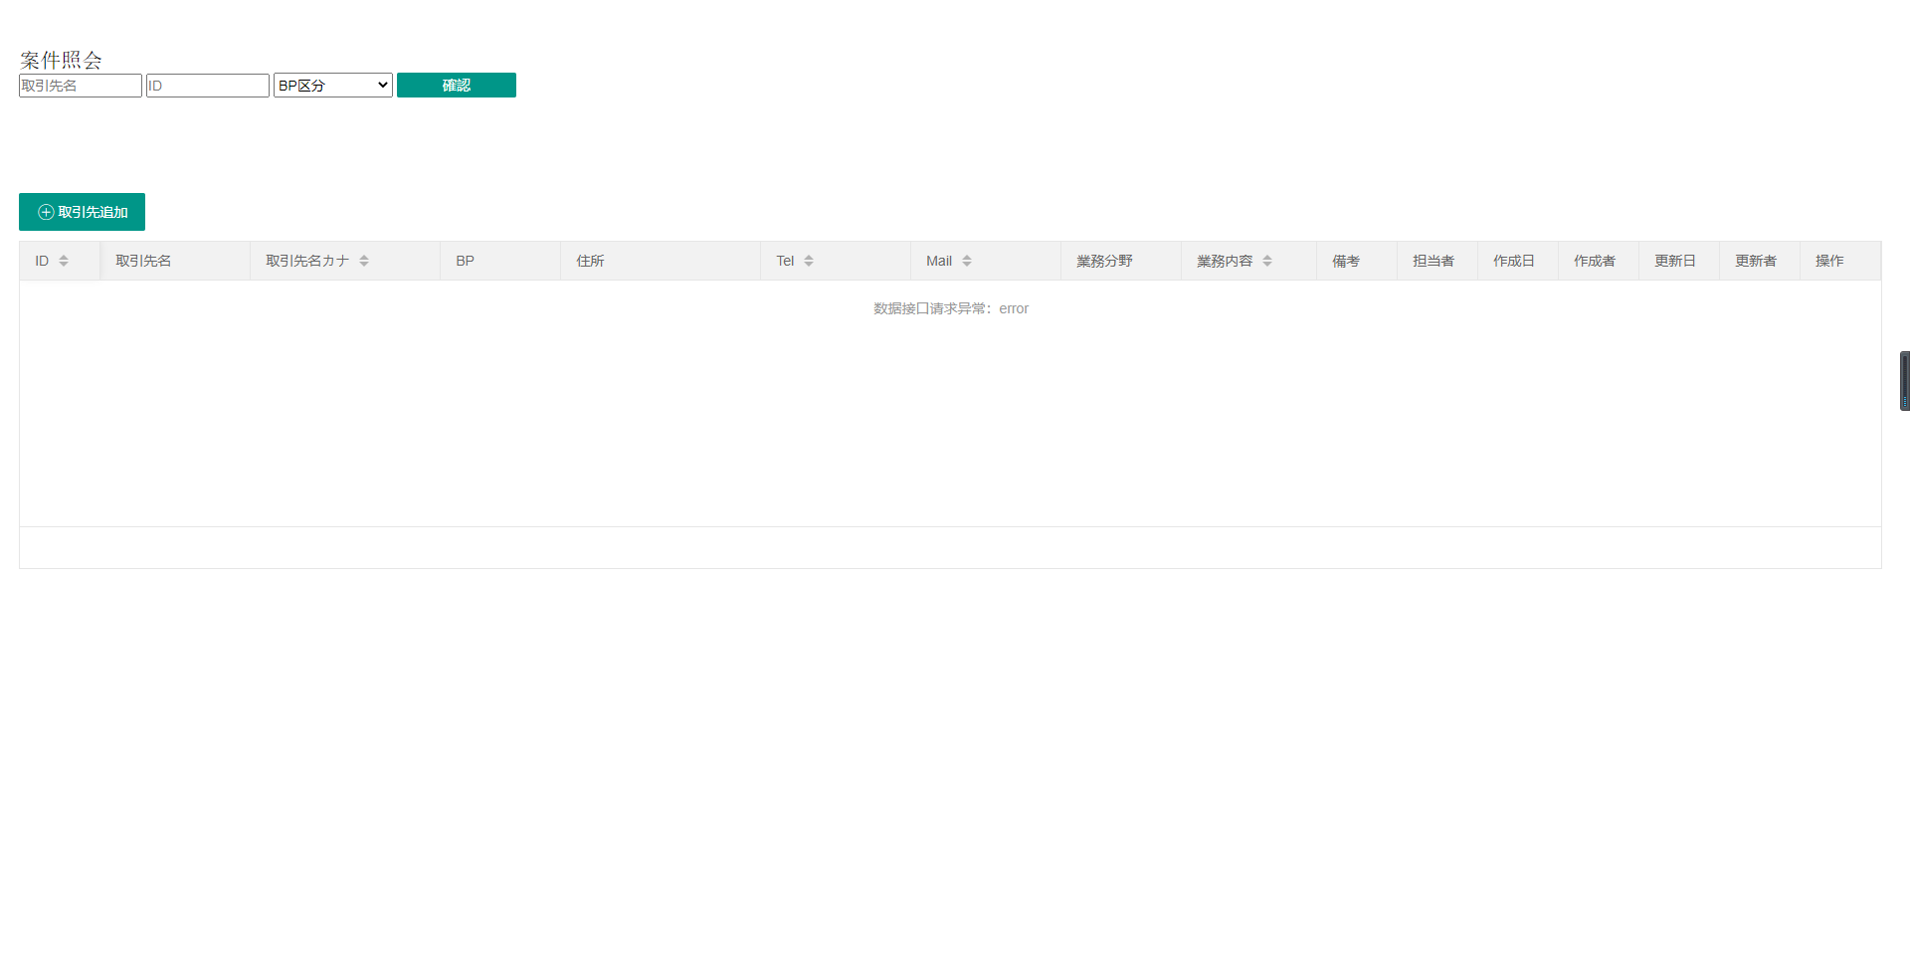
① | header footer sidebarを追加してください
② | ボタンは全部使えない、hello-tenji/workSpaceから自分でやってみて、
③ | もう一度うpullrequestをさくせいしてください。

肖
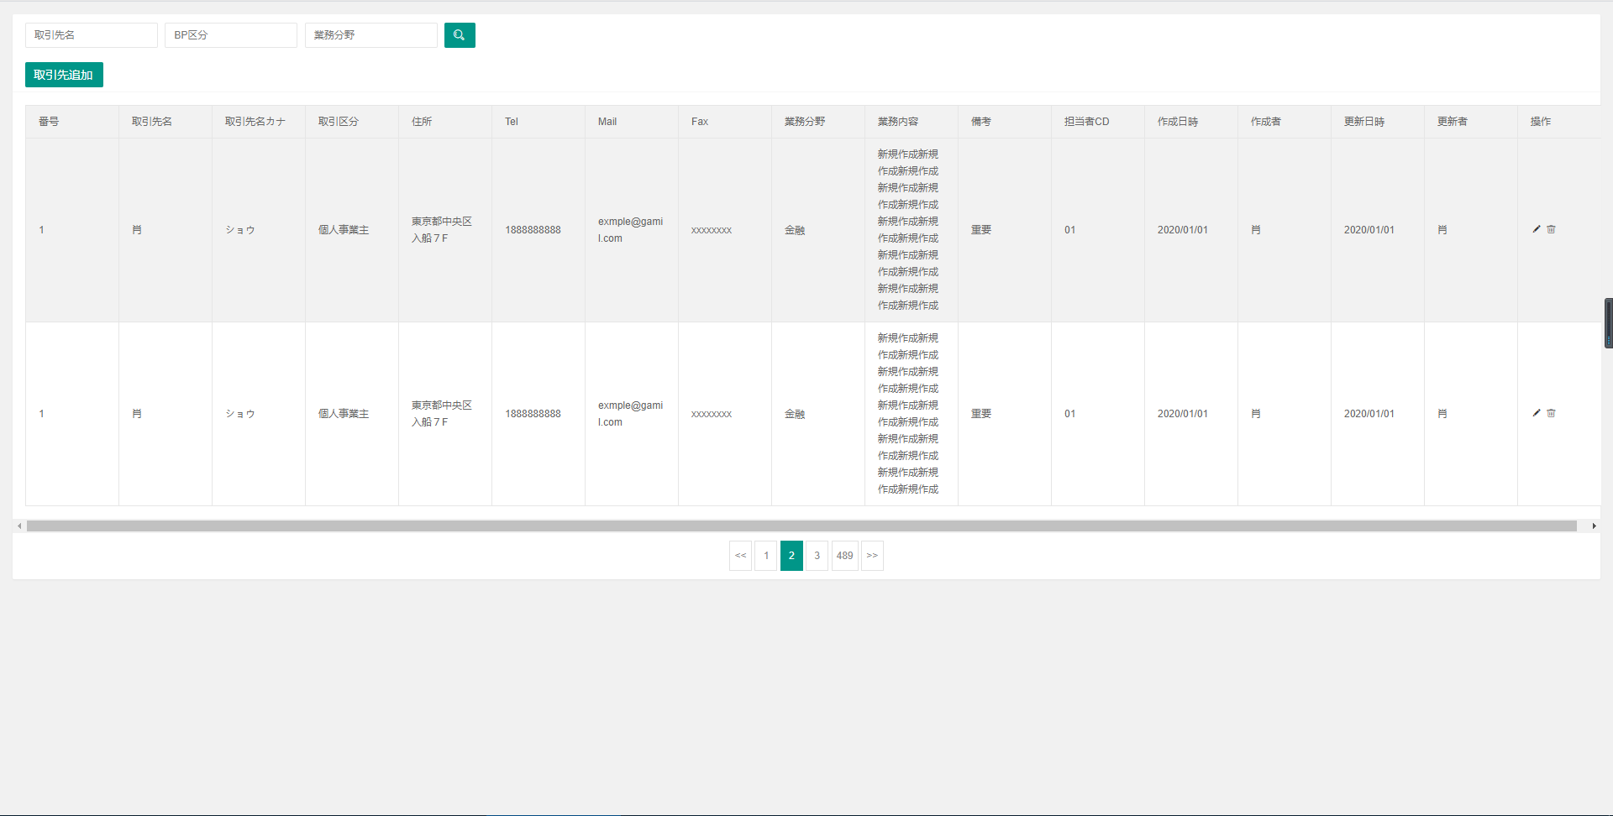
① | header footer sidebarを追加してください
② | 取引先の専用ファイルを作って、サンプルのカタログを参照してください

陈
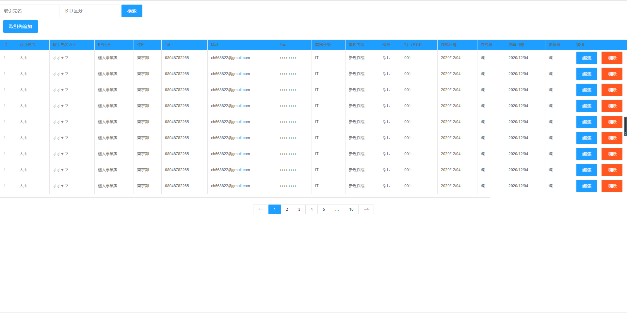
① | header footer sidebarを追加してください

